Deckblatt
ZEW - Leibniz-Zentrum für Europäische Wirtschaftsforschung


Schutzmaßnahmen für intellektuelles Eigentum
Ergebnisse der jährlichen Innovationserhebung für das produzierende Gewerbe und ausgewählte Dienstleistungsbranchen in Deutschland

Ausgabe 2022

Veröffentlichung: August 2022

Kontakt:
Christian Rammer
E-Mail: rammer@zew.de
Telefon: +49 (0)621 1235 184

© ZEW - Leibniz-Zentrum für Europäische Wirtschaftsforschung, 2022

Einführung
Einführung

1. Fragenprogramm
Fragen zu Schutzmaßnahmen des intellektuellen Eigentums sind seit 2011 in jeder zweiten Erhebungswelle der Innovationserhebung enthalten. In der Erhebungswelle 2013 richtete sich die Frage nur an innovationsaktive Unternehmen, in allen anderen Erhebungswellen an alle Unternehmen. In den Erhebungswellen 2011, 2013, 2017 und 2019 wurden fünf formale und drei strategische Maßnahmen erfasst, in der Erhebungswelle 2019 zusätzlich eine vierte strategische Maßnahme (langfristige Bindung von qualifiziertem Personal). In den Erhebungswellen 2015 und 2021 bezog sich die Frage nur auf formale Maßnahmen, wobei in der Erhebungswelle 2021 auch Geheimhaltung (in Form von Geheimhaltungsvereinbarungen) als formale Maßnahme betrachtet wurde. In den Erhebungswellen 2011, 2013, 2017 und 2019 wurde sowohl die Nutzung als auch die Bedeutung der Schutzmaßnahmen abgefragt, in den Erhebungswellen 2015 und 2021 nur die Nutzung.

2. Frageformulierung in den einzelnen Erhebungswellen
Erhebung 2011
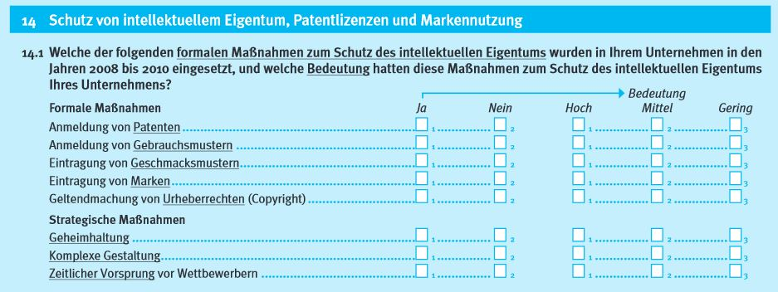

Erhebung 2013
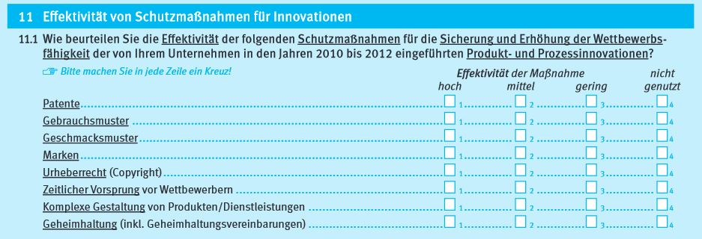

Erhebung 2015

Erhebung 2017
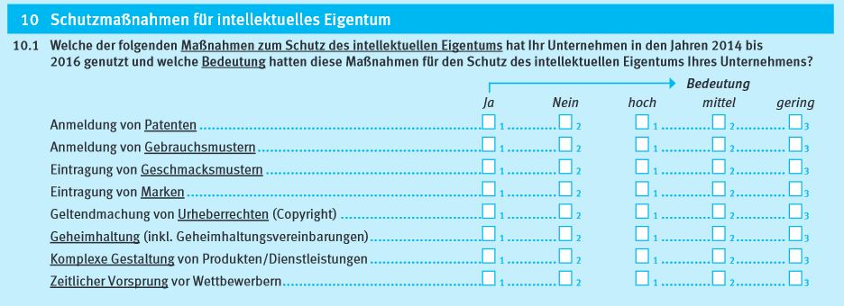

Erhebung 2019
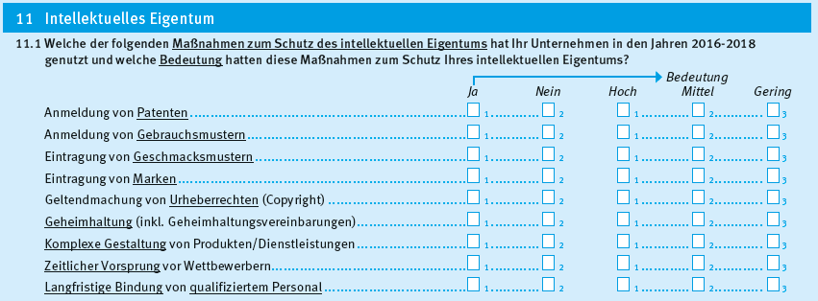

Erhebung 2021

